Aizpildīšanas skaidrojumi
1 | Jāaizpilda tikai izklājlapa "STIPENDIJU_SAŅĒMĒJI" |  | V
 | Aizpildes piemērs: |  | S

 | Tabulas aizpildes skaidrojumi un nosacījumi:
 | Tabulas aile | Aizpildes paskaidrojums
 | Nr.p.k. | Norāda personas numuru pēc kārtas
 | Vārds | Norāda stipendijas saņēmēja vārdu. Ja stipendijas saņēmējam ir vairāki vārdi, visus norāda D ailē vienā šūnā
 | Uzvārds | Norāda stipendijas saņēmēja uzvārdu. Ja stipendijas saņēmējam ir vairāki uzvārdi, visus norāda E ailē vienā šūnā
 | Personas kods (formātā xxxxxx-xxxxx) | Norāda stipendijas saņēmēja personas kodu norādītajā formātā (12 zīmes)
 | Dzimšanas datums (formātā DD.MM.GGGG) | Norāda stipendijas saņēmēja dzimšanas datumu norādītajā formātā
 | Dzimums (S - sieviete, V - vīrietis) | Izvēlas no saraksta stipendijas saņēmēja dzimumu (S - sievietēm, V - vīriešiem)
 | Uzņemšanas datums (formātā DD.MM.GGGG) | Norāda datumu, ar kuru stipendijas saņēmējs uzņemts izglītības iestādē
 | Administratīvās struktūrvienības kods (no Horizon) | 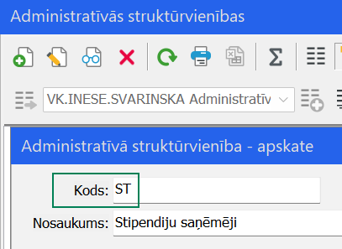 Norāda kodu no Horizon administratīvo struktūrvienību klasifikatora (Pamatdati - Personāla uzskaite - Administratīvās struktūrvienības lauks "Kods"), kādu nepieciešams norādīt stipendijas saņēmēja personas amata datos. Visiem stipendiju saņēmējiem jānorāda viena struktūrvienība, kas izveidota šim mērķim. Piemērs:
 | Amata nosaukuma kods (no Horizon) | 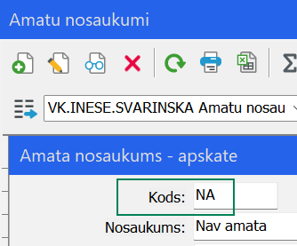 Norāda kodu no Horizon amatu nosaukumu klasifikatora (Pamatdati - Personāla uzskaite - Amatu sarakstam - Amatu nosaukumi lauks "Kods"), kādu nepieciešams norādīt stipendijas saņēmēja personas amata datos. Ieteicams visiem stipendiju saņēmējiem norādīt vienu amata nosaukumu, kas izveidots šim mērķim. Piemērs:
 | Stipendijas saņēmēja bankas nosaukums | Izvēlas no piedāvātā saraksta stipendijas saņēmēja bankas nosaukumu. Sākot rakstīt nosaukumu, izvēlei tiek piedāvāti atbilstošie ieraksti
 | Stipendijas saņēmēja bankas konta Nr. | Norāda stipendijas saņēmēja bankas konta numuru IBAN formātā (21 zīme)

 | Pārējās ailes šajā izklājlapā, kā arī citas izklājlapas paredzētas VPC, lai sagatavotu datus ielādei sistēmā, lūdzam tajās neveikt nekādas darbības.

2 | Aizpildīta datne jāiesniedz Atbalsta sistēmas Redmine kanālā FG4/PP Personāls un atlīdzība

